ESTRADİOL
1.408 | 1.548 | 0.968 | 0.656 | 0.428 | 0.41 | 0.34 | 0.54 | 0.615 | 0.771 | 0.597 | 0.619
1.085 | 1.185 | 0.918 | 0.67 | 0.472 | 0.409 | 0.356 | 0.563 | 0.604 | 0.543 | 0.602 | 0.625
0.913 | 0.813 | 0.632 | 0.554 | 0.487 | 0.48 | 0.49 | 0.546 | 0.705 | 0.558 | 0.498 | 1.066
0.693 | 0.67 | 0.689 | 0.534 | 0.47 | 0.481 | 0.492 | 0.558 | 0.658 | 0.693 | 0.553 | 0.681
0.445 | 0.422 | 0.522 | 0.462 | 0.49 | 0.548 | 0.46 | 0.553 | 0.495 | 0.589 | 0.592 | 0.661
0.368 | 0.468 | 0.515 | 0.437 | 0.499 | 0.524 | 0.472 | 0.634 | 0.453 | 0.424 | 0.586 | 0.702
0.055 | 0.067 | 0.547 | 0.476 | 0.492 | 0.456 | 0.966 | 0.464 | 0.646 | 0.533 | 0.648 | 0.557
0.792 | 0.718 | 0.521 | 0.445 | 0.47 | 0.513 | 0.938 | 0.481 | 1.141 | 0.634 | 0.489 | 0.709

ESTRADİOL
 | abs | abs-blank | expected | result
std1 | 1.408 | 1.353 | 0 | 0
std2 | 1.085 | 1.03 | 40 | 15.884419
std3 | 0.913 | 0.858 | 100 | 73.74210924
std4 | 0.693 | 0.638 | 200 | 208.19261004
std5 | 0.445 | 0.39 | 400 | 441.105411
blank | 0.055 | 0 | 1000 | 981.78

Numune | absorbans | abs-blank | result |  |  |  |  |  | concentratıon (pg/ml)
KOH-1 | 0.792 | 0.737 | 139.29368379
KOH-1-tekrar | 0.718 | 0.663 | 189.49720779
KOH-2 | 0.968 | 0.913 | 50.73074779
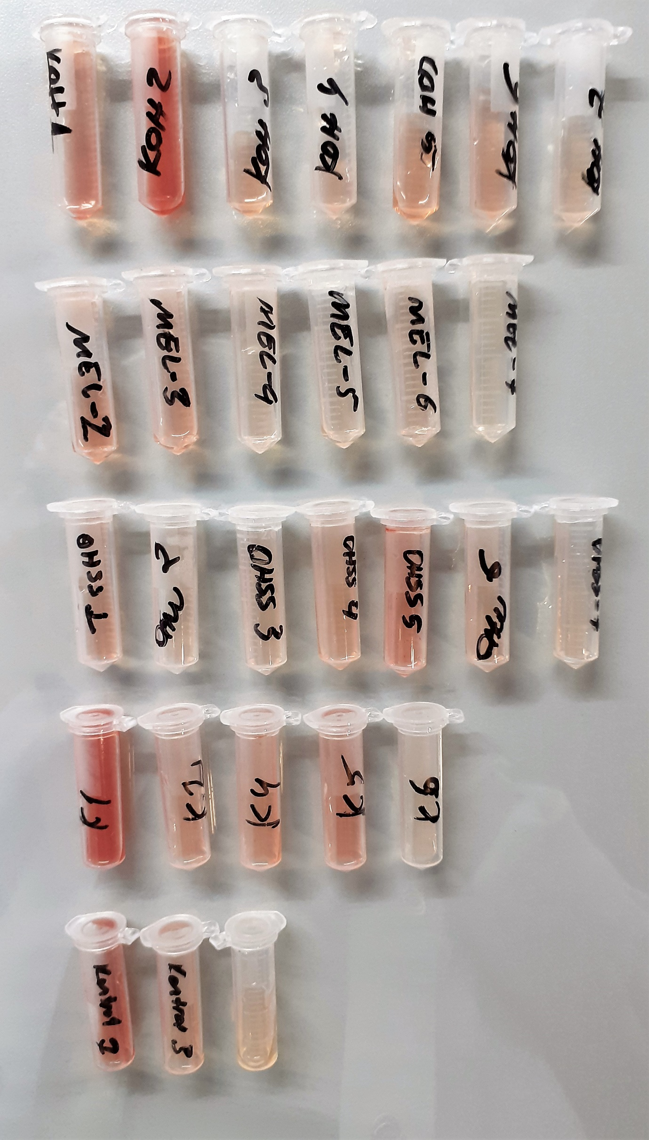
KOH-2tekrar | 0.918 | 0.863 | 71.47493979
KOH-3 | 0.632 | 0.577 | 257.48636539
KOH-3-tekrar | 0.689 | 0.634 | 211.26517996
KOH-4 | 0.522 | 0.467 | 359.56086099
KOH-4-tekrar | 0.515 | 0.46 | 366.630556
KOH-5 | 0.547 | 0.492 | 334.87267824
KOH-5 tekrar | 0.521 | 0.466 | 360.56661196
KOH-6 | 0.656 | 0.601 | 237.46969291
KOH-6 tekrar | 0.67 | 0.615 | 226.16618475
KOH-7 | 0.554 | 0.499 | 328.11699091
KOH-7 tekrar | 0.534 | 0.479 | 347.60119131
MEL-2 | 0.462 | 0.407 | 422.38714059
MEL-2 tekrar | 0.437 | 0.382 | 450.05419084
MEL-3 | 0.476 | 0.421 | 407.27628931
MEL-3 tekrar | 0.445 | 0.39 | 441.105411
MEL-4 | 0.428 | 0.373 | 460.22880739
MEL-4 tekrar | 0.472 | 0.417 | 411.56563899
MEL-5 | 0.487 | 0.432 | 395.59622784
MEL-5 tekrar | 0.47 | 0.415 | 413.71872475
MEL-6 | 0.49 | 0.435 | 392.44019475
MEL-6 tekrar | 0.499 | 0.444 | 383.04779376
MEL-7 | 0.492 | 0.437 | 390.34318179
MEL-7 tekrar | 0.47 | 0.415 | 413.71872475
OHSS-1 | 0.41 | 0.355 | 480.91868275
OHSS-1 tekrar | 0.409 | 0.354 | 482.08143756
OHSS-2 | 0.48 | 0.425 | 403.00936875
OHSS-2 tekrar | 0.481 | 0.426 | 401.94614316
OHSS-3 | 0.548 | 0.493 | 333.90337459
OHSS-3 tekrar | 0.524 | 0.469 | 357.55356451
OHSS-4 | 0.456 | 0.401 | 428.94732891
OHSS-4 tekrar | 0.513 | 0.458 | 368.66308524
OHSS-5 | 0.34 | 0.285 | 565.69691475
OHSS-5 tekrar | 0.356 | 0.301 | 545.71344691
OHSS-6 | 0.49 | 0.435 | 392.44019475
OHSS-6 tekrar | 0.492 | 0.437 | 390.34318179
OHSS-7 | 0.46 | 0.405 | 424.56826275
OHSS-7 tekrar | 0.472 | 0.417 | 411.56563899
K1 | 0.966 | 0.911 | 51.49322811
K1 tekrar | 0.938 | 0.883 | 62.75671699
K2 | 0.54 | 0.485 | 341.69705475
K2 tekrar | 0.563 | 0.508 | 319.53203824
K4 | 0.546 | 0.491 | 335.84338371
K4 tekrar | 0.558 | 0.503 | 324.28743819
K5 | 0.553 | 0.498 | 329.07788364
K5 tekrar | 0.634 | 0.579 | 255.78746931
K6 | 0.464 | 0.409 | 420.21162571
K6 tekrar | 0.481 | 0.426 | 401.94614316
KONTROL-1 | 0.615 | 0.56 | 272.153376
KONTROL-1 tekrar | 0.604 | 0.549 | 281.85967491
KONTROL-3 | 0.705 | 0.65 | 199.109475
KONTROL-3 tekrar | 0.658 | 0.603 | 235.83808419
İSİMSİZ | 0.495 | 0.44 | 387.208176
İSİMSİZ tekrar | 0.453 | 0.398 | 432.24634764
KOH-1 | 0.646 | 0.591 | 245.71184571
KOH-2 | 1.141 | 1.086 | 5.99625036
KOH-3 | 0.771 | 0.716 | 152.76051696
KOH-4 | 0.543 | 0.488 | 338.76391104
KOH-5 | 0.558 | 0.503 | 324.28743819
KOH-6 | 0.693 | 0.638 | 208.19261004
KOH-7 | 0.589 | 0.534 | 295.36889196
MEL-2 | 0.424 | 0.369 | 464.78730651
MEL-3 | 0.533 | 0.478 | 348.59012044
MEL-4 | 0.634 | 0.579 | 255.78746931
MEL-5 | 0.597 | 0.542 | 288.12472524
MEL-6 | 0.602 | 0.547 | 283.64268019
MEL-7 | 0.498 | 0.443 | 384.08578659
OHSS-1 | 0.553 | 0.498 | 329.07788364
OHSS-2 | 0.592 | 0.537 | 292.64181579
OHSS-3 | 0.586 | 0.531 | 298.10858451
OHSS-4 | 0.648 | 0.593 | 244.05220059
OHSS-5 | 0.489 | 0.434 | 393.49080396
OHSS-6 | 0.619 | 0.564 | 268.66586736
OHSS-7 | 0.625 | 0.57 | 263.476659
K1 | 1.066 | 1.011 | 20.23813011
K2 | 0.681 | 0.626 | 217.47760716
K4 | 0.661 | 0.606 | 233.40118476
K5 | 0.702 | 0.647 | 201.36133419
K6 | 0.557 | 0.502 | 325.24272364
KONTROL-1 | 0.709 | 0.654 | 196.12662156

IL-6
1.732 | 1.613 | 1.508 | 0.273 | 0.28 | 0.238 | 0.276 | 0.237 | 0.218 | 0.923 | 0.241 | 0.267
1.15 | 1.254 | 1.483 | 0.305 | 0.266 | 0.281 | 0.28 | 0.237 | 0.243 | 0.241 | 0.299 | 0.211
0.783 | 0.86 | 0.278 | 0.255 | 0.336 | 0.29 | 0.238 | 0.2 | 0.226 | 0.24 | 0.256 | 0.242
0.458 | 0.533 | 0.264 | 0.251 | 0.297 | 0.265 | 0.248 | 0.219 | 0.236 | 0.201 | 0.267 | 0.256
0.407 | 0.388 | 0.237 | 0.275 | 0.276 | 0.25 | 0.252 | 0.275 | 0.24 | 0.279 | 0.286 | 0.25
0.299 | 0.301 | 0.205 | 0.248 | 0.267 | 0.255 | 0.224 | 0.248 | 0.232 | 0.242 | 0.274 | 0.202
0.212 | 0.24 | 0.198 | 0.234 | 0.23 | 0.268 | 0.238 | 0.216 | 0.219 | 0.228 | 0.23 | 0.24
0.177 | 0.212 | 0.207 | 0.215 | 0.215 | 0.232 | 0.234 | 0.221 | 0.191 | 0.225 | 0.225 | 0.236

IL-6
1.555 | 4000
0.973 | 2000
0.683 | 1000
0.356 | 500
0.211 | 250
0.122 | 125
0.035 | 62.5
0 | 0
 | abs. | abs-blank | expected | result
std1 | 1.732 | 1.555 | 4000 | 4017.24679
std2 | 1.15 | 0.973 | 2000 | 1900.7695684
std3 | 0.86 | 0.683 | 1000 | 1121.7055644
std4 | 0.533 | 0.356 | 500 | 463.0803456
std5 | 0.388 | 0.211 | 250 | 245.6016316
std6 | 0.299 | 0.122 | 125 | 134.8067064
std7 | 0.212 | 0.035 | 62.5 | 43.18551
blank | 0.177 | 0 | 0

 |  |  |  |  |  |  |  |  | concentratıon (pg/ml)

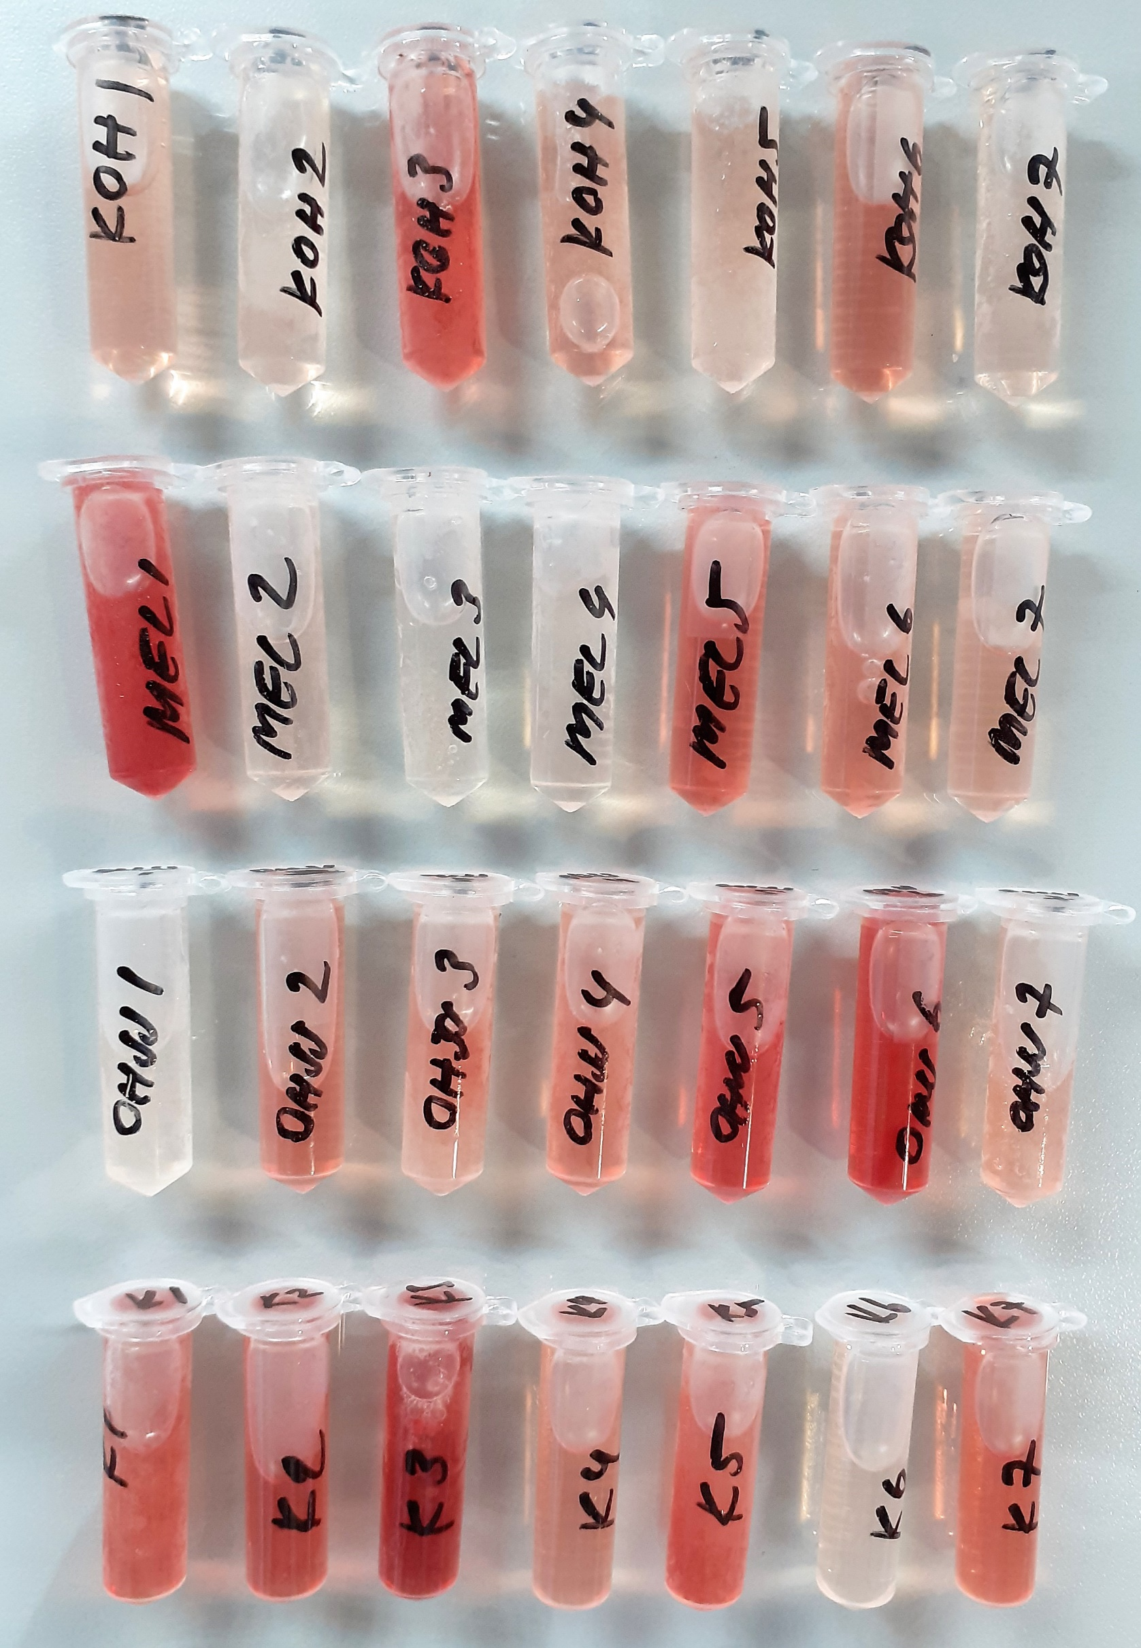
Numune | absorbans | abs-blank | result
KOH-1 | 1.508 | 1.331 | 3115.2804156
KOH-1-tekrar | 1.483 | 1.306 | 3021.3972856
KOH-2 | 0.278 | 0.101 | 111.1810596
KOH-2tekrar | 0.264 | 0.087 | 95.9645324
KOH-3 | 0.237 | 0.06 | 67.82456
KOH-3-tekrar | 0.205 | 0.028 | 36.5306464
KOH-4 | 0.198 | 0.021 | 29.9825636
KOH-4-tekrar | 0.207 | 0.03 | 38.42114
KOH-5 | 0.273 | 0.096 | 105.6975536
KOH-5 tekrar | 0.305 | 0.128 | 141.7334064
KOH-6 | 0.255 | 0.078 | 86.4080264
KOH-6 tekrar | 0.251 | 0.074 | 82.2173496
KOH-7 | 0.275 | 0.098 | 107.8844184
KOH-7 tekrar | 0.248 | 0.071 | 79.0972236
MEL-1 | 0.234 | 0.057 | 64.7959604
MEL-1 tekrar | 0.215 | 0.038 | 46.0702824
MEL-2 | 0.28 | 0.103 | 113.3897164
MEL-2 tekrar | 0.266 | 0.089 | 98.1121716
MEL-3 | 0.336 | 0.159 | 178.7711276
MEL-3 tekrar | 0.297 | 0.12 | 132.51524
MEL-4 | 0.276 | 0.099 | 108.9811196
MEL-4 tekrar | 0.267 | 0.09 | 99.18926
MEL-5 | 0.23 | 0.053 | 60.7883364
MEL-5 tekrar | 0.215 | 0.038 | 46.0702824
MEL-6 | 0.238 | 0.061 | 68.8384516
MEL-6 tekrar | 0.281 | 0.104 | 114.4973136
MEL-7 | 0.29 | 0.113 | 124.5637524
MEL-7 tekrar | 0.265 | 0.088 | 97.0372624
OHSS-1 | 0.25 | 0.073 | 81.1751284
OHSS-1 tekrar | 0.255 | 0.078 | 86.4080264
OHSS-2 | 0.268 | 0.091 | 100.2685276
OHSS-2 tekrar | 0.232 | 0.055 | 62.78779
OHSS-3 | 0.276 | 0.099 | 108.9811196
OHSS-3 tekrar | 0.28 | 0.103 | 113.3897164
OHSS-4 | 0.238 | 0.061 | 68.8384516
OHSS-4 tekrar | 0.248 | 0.071 | 79.0972236
OHSS-5 | 0.252 | 0.075 | 83.26175
OHSS-5 tekrar | 0.224 | 0.047 | 54.8422764
OHSS-6 | 0.238 | 0.061 | 68.8384516
OHSS-6 tekrar | 0.234 | 0.057 | 64.7959604
OHSS-7 | 0.237 | 0.06 | 67.82456
OHSS-7 tekrar | 0.237 | 0.06 | 67.82456
K1 | 0.2 | 0.023 | 31.8425484
K1 tekrar | 0.219 | 0.042 | 49.9471544
K2 | 0.275 | 0.098 | 107.8844184
K2 tekrar | 0.248 | 0.071 | 79.0972236
K3 | 0.216 | 0.039 | 47.0362316
K3 tekrar | 0.221 | 0.044 | 51.8986656
K4 | 0.218 | 0.041 | 48.9746676
K4 tekrar | 0.243 | 0.066 | 73.9405976
K5 | 0.226 | 0.049 | 56.8155796
K5 tekrar | 0.236 | 0.059 | 66.8128476
K6 | 0.24 | 0.063 | 70.8727724
K6 tekrar | 0.232 | 0.055 | 62.78779
K7 | 0.219 | 0.042 | 49.9471544
K7 tekrar | 0.191 | 0.014 | 23.5412616
KOH-1 | 0.923 | 0.746 | 1275.3681336
KOH-2 | 0.241 | 0.064 | 71.8932016
KOH-3 | 0.24 | 0.063 | 70.8727724
KOH-4 | 0.201 | 0.024 | 32.7758096
KOH-5 | 0.279 | 0.102 | 112.2842984
KOH-6 | 0.242 | 0.065 | 72.91581
KOH-7 | 0.228 | 0.051 | 58.7975996
MEL-1 | 0.225 | 0.048 | 55.8278384
MEL-2 | 0.241 | 0.064 | 71.8932016
MEL-3 | 0.299 | 0.122 | 134.8067064
MEL-4 | 0.256 | 0.079 | 87.4611436
MEL-5 | 0.267 | 0.09 | 99.18926
MEL-6 | 0.286 | 0.109 | 120.0679876
MEL-7 | 0.274 | 0.097 | 106.7898964
OHSS-1 | 0.23 | 0.053 | 60.7883364
OHSS-2 | 0.225 | 0.048 | 55.8278384
OHSS-3 | 0.267 | 0.09 | 99.18926
OHSS-4 | 0.211 | 0.034 | 42.2282776
OHSS-5 | 0.242 | 0.065 | 72.91581
OHSS-6 | 0.256 | 0.079 | 87.4611436
OHSS-7 | 0.25 | 0.073 | 81.1751284
K1 | 0.202 | 0.025 | 33.71125
K2 | 0.24 | 0.063 | 70.8727724
K3 | 0.236 | 0.059 | 66.8128476

